bagreport
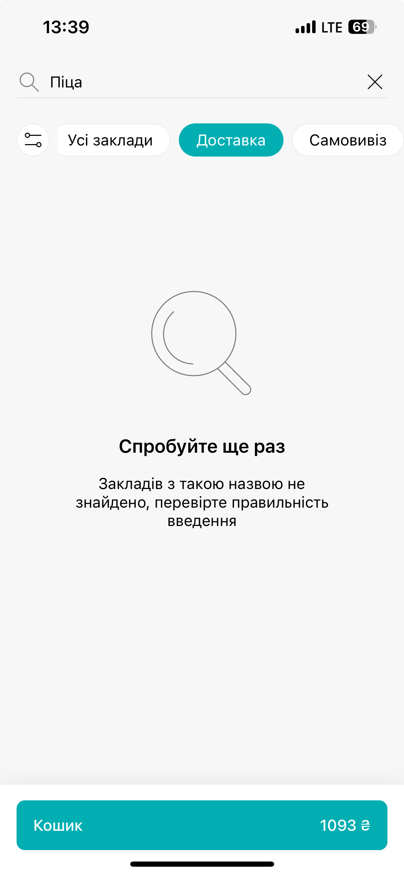
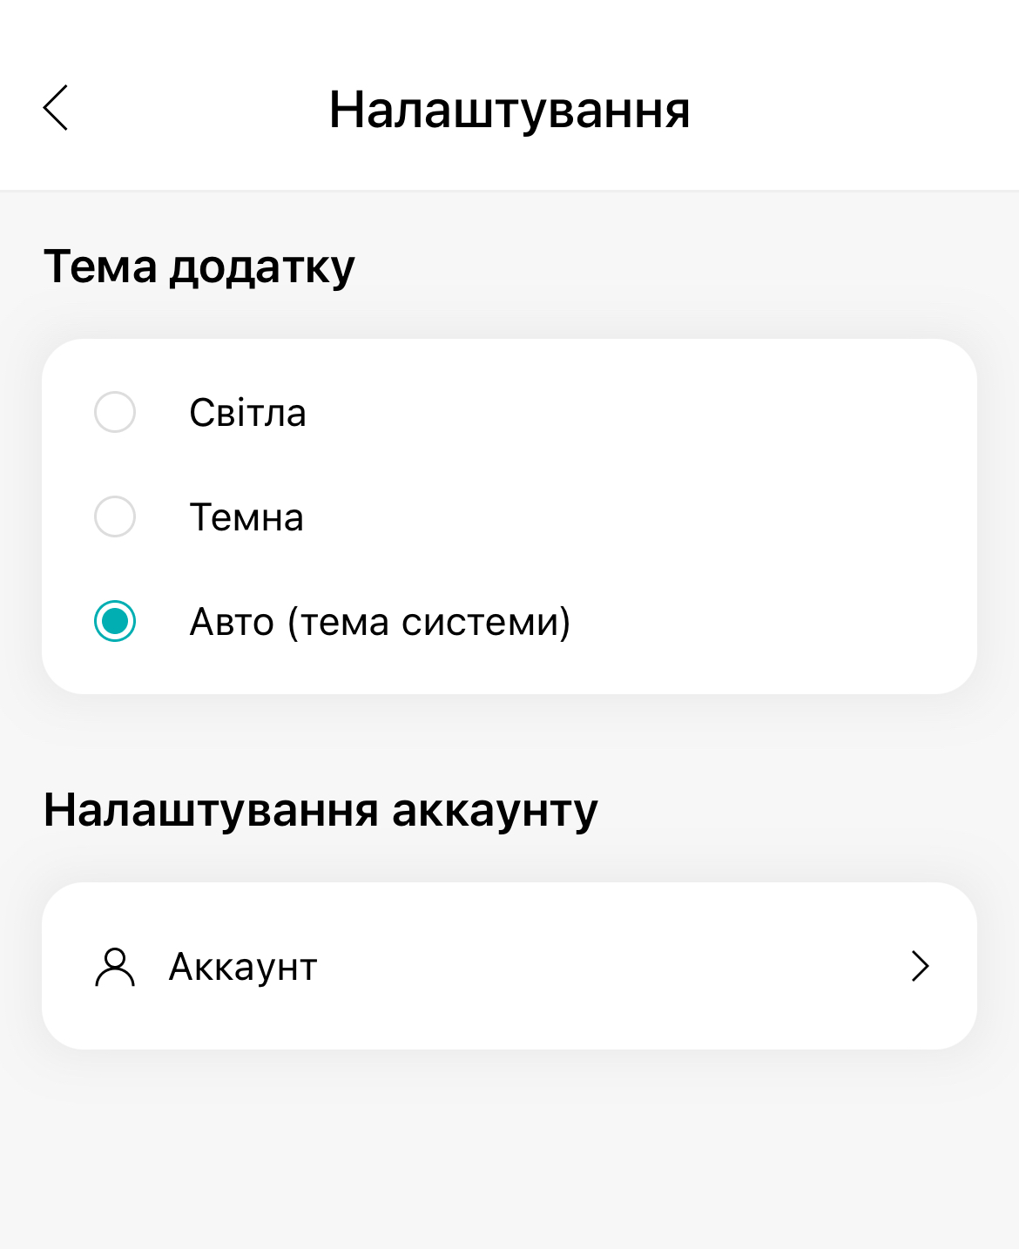
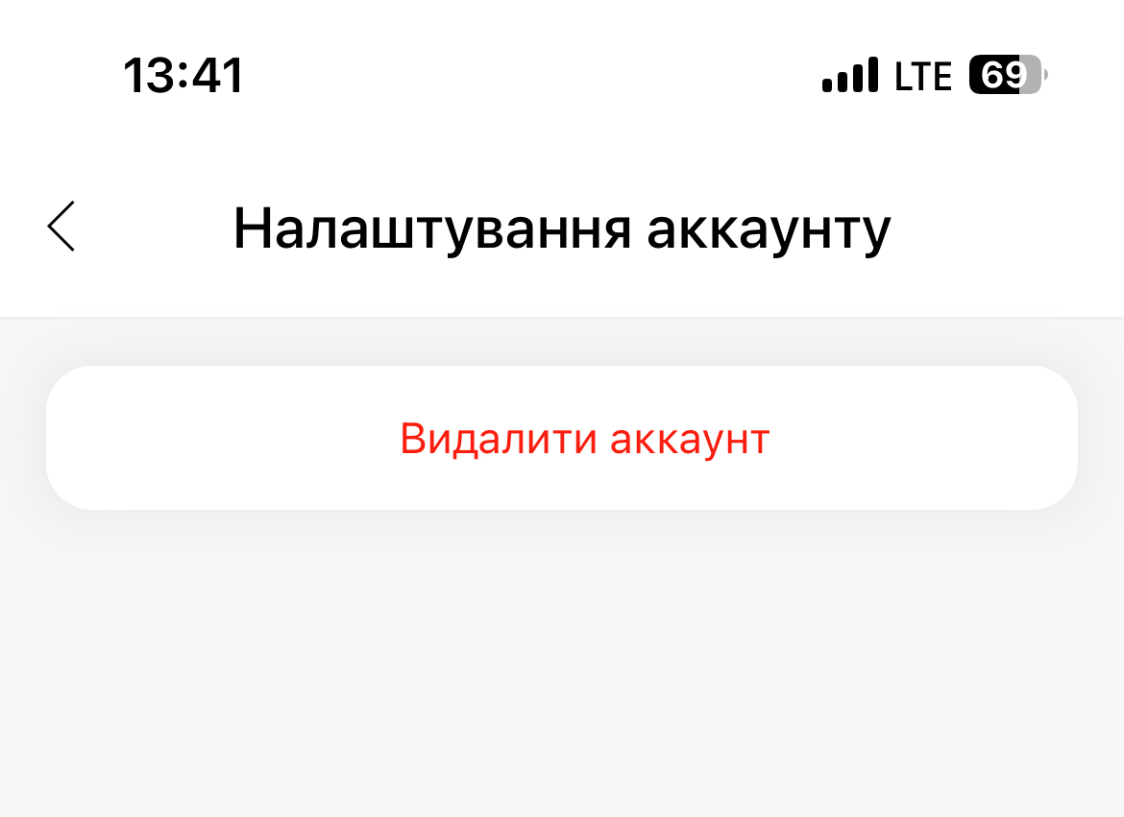
Bug-reports |  | Bug-reports |  | Bug-reports
ID | BR1303202G1 | ID | BR1303202G2 | ID | BR1303202G3
Summary | В пошук можна вводити лише заклади | Summary | В меню "Налаштування" мало персонолізації користувача | Summary | В додатку відсутня функція "Відгуки"
Pre-conditions | мобільний додаток Mister.Am | Pre-conditions | мобільний додаток Mister.Am | Pre-conditions | мобільний додаток Mister.Am

Steps | 1. Заходимо в мобільний додаток Mister.Am | Steps | 1. Заходимо в мобільний додаток Mister.Am | Steps | 1. Заходимо в мобільний додаток Mister.Am
 | 2. В меню "Пошук" вводимо назву страви (наприклад "Піца") |  | 2. В меню "Налаштування" намагаємось персонілувати свій профіль |  | 2. Хочемо дадати відгук про страву, або про заклад, або про якість доставки

Expected result | Після вводу в меню пошук назви страви нам знаходиться всі такі страви по закладам, які наведені в додатку | Expected result | В меню "Налаштування" користувач може додати персональну інформацію про себе (наприклад: дата народження, фото і т.і.) | Expected result | Після отриманого замовлення користувач має бажання додати відгук про свої враження від користуванням додатку
Actual result | Пошук не працює на пошук по стравах, тількв по назвам закладів | Actual result | В меню "Налаштування" є вибір тільки теми додатку та можливість видалити акаунт. | Actual result | В додатку відсутня функція "Відгуки"
Post-condition | Закрити додаток | Post-condition | Закрити додаток | Post-condition | Закрити додаток
Environment | мобільний додаток Mister.Am | Environment | мобільний додаток Mister.Am | Environment | мобільний додаток Mister.Am
Severity | S5 | Severity | S5 | Severity | S5
Priority | Р3 | Priority | Р3 | Priority | Р3
Type of bug | functional bug | Type of bug | functional bug | Type of bug | functional bug

